상품제안서
어성초비누 | 상품코드: F24451

 |  |  |  |  |  |  | 02-412-0044 | www.easy1.co.kr
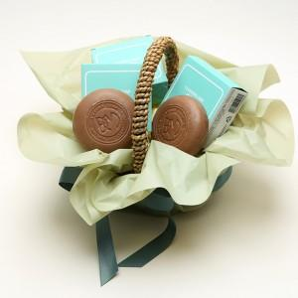

【상세/제작정보】 | 최고급 식물성 천연원료만 사용

【인쇄/포장옵션】 | / 포장지포장

【공급단가】 | 수량 | 300~ | 500~ | 1,000~ | 3,000~ | 5,000~
*VAT별도 | 단가 | 3,250원 | 3,200원 | 3,120원 | 3,000원 | 2,870원

【상품 URL】 | https://dev.easy1.co.kr:443/src/goods_detail.php?gdno=24451

